①スライサー完成
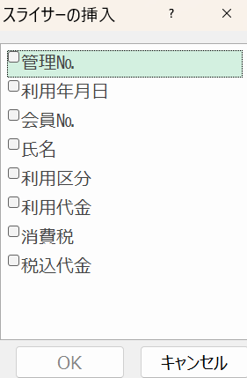
 |  |  |  |  |  |  |  | ¥936,100
管理№ | 利用年月日 | 会員№ | 氏名 | 利用区分 | 利用代金 | 消費税 | 税込代金
20 | 2024-06-21 | 1009 | 坂本 誠 | ゴルフ | 23,000 | 2,300 | 25,300
16 | 2024-06-19 | 1008 | 山城 まり | ゴルフ | 48,000 | 4,800 | 52,800
5 | 2024-06-06 | 1021 | 近藤 真央 | ダイビング | 45,000 | 4,500 | 49,500 | Ctrl＋T
4 | 2024-06-05 | 1018 | 村瀬 稔彦 | ゴルフ | 27,000 | 2,700 | 29,700 | テーブルデザイン
19 | 2024-06-20 | 1014 | 天野 真未 | ダイビング | 45,000 | 4,500 | 49,500 | スライサーの挿入
21 | 2024-06-22 | 1016 | 牧田 博 | ダイビング | 41,000 | 4,100 | 45,100
7 | 2024-06-06 | 1023 | 鈴木 保一 | ヨット | 72,000 | 7,200 | 79,200
8 | 2024-06-08 | 1010 | 布施 友香 | ヨット | 19,000 | 1,900 | 20,900
9 | 2024-06-10 | 1011 | 井戸 剛 | フィッシング | 45,000 | 4,500 | 49,500
10 | 2024-06-11 | 1014 | 天野 真未 | ヨット | 45,000 | 4,500 | 49,500
11 | 2024-06-11 | 1008 | 山城 まり | フィッシング | 36,000 | 3,600 | 39,600
12 | 2024-06-12 | 1009 | 坂本 誠 | ダイビング | 26,000 | 2,600 | 28,600
13 | 2024-06-13 | 1010 | 布施 友香 | フィッシング | 27,000 | 2,700 | 29,700
14 | 2024-06-16 | 1001 | 大月 賢一郎 | ヨット | 25,000 | 2,500 | 27,500
15 | 2024-06-17 | 1002 | 佐々木 喜一 | ヨット | 46,000 | 4,600 | 50,600
1 | 2024-06-04 | 1018 | 村瀬 稔彦 | ゴルフ | 40,000 | 4,000 | 44,000
17 | 2024-06-19 | 1012 | 星 龍太郎 | フィッシング | 78,000 | 7,800 | 85,800
18 | 2024-06-20 | 1013 | 宍戸 真智子 | フィッシング | 36,000 | 3,600 | 39,600
3 | 2024-06-05 | 1019 | 草野 萌子 | ダイビング | 23,000 | 2,300 | 25,300
2 | 2024-06-04 | 1007 | 野中 敏也 | ゴルフ | 89,000 | 8,900 | 97,900
6 | 2024-06-06 | 1022 | 坂井 早苗 | ダイビング | 15,000 | 1,500 | 16,500

②雑学小技集
りんご

みかん
りんご | りんご
みかん | みかん
ぶどう | ぶどう
すいか | すいか

ぶどう

